道路幅員図
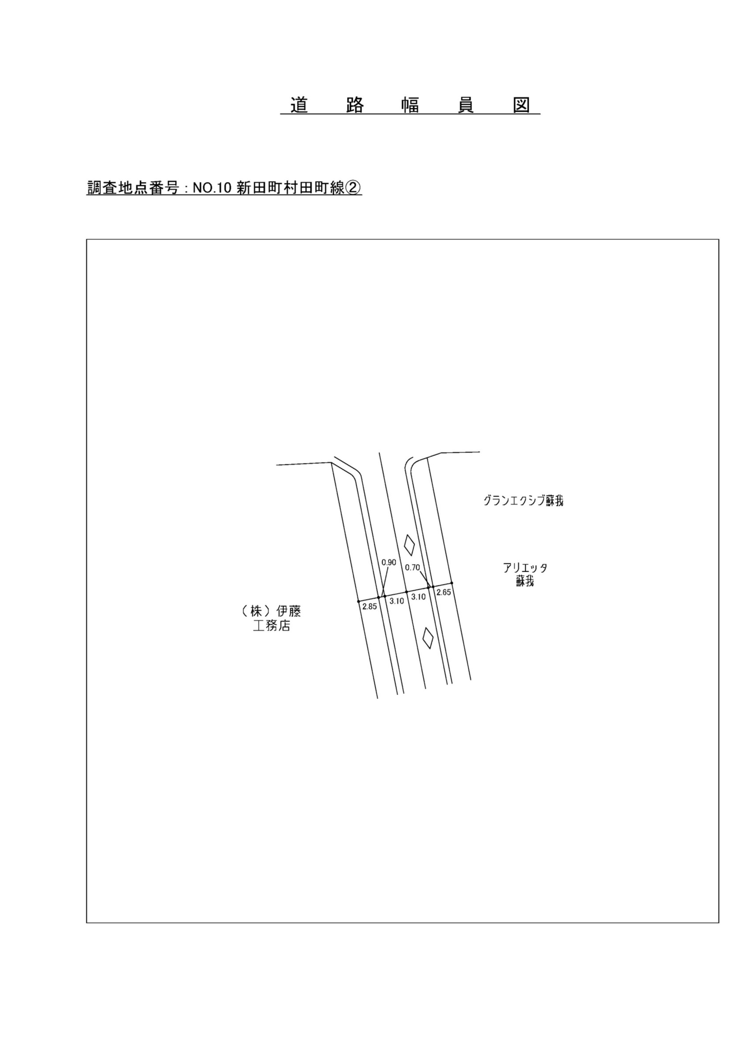

交通流動図
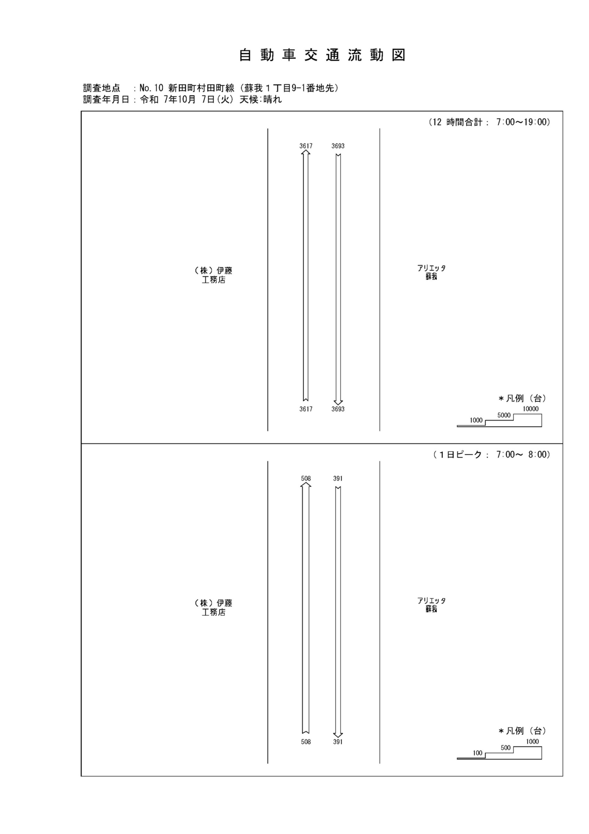

自動車変動図(1)
自 動 車 交 通 量 時 間 変 動 図 |  |  |  |  |  |  |  |  |  |  |  |  |  | 10 | 1007100
調査地点：№10 新田町村田町線（蘇我１丁目9-1番地先） |  |  |  |  |  |  |  |  |  |  |  |  |  |  | 方 向(1) |  |  | 方 向(2) |  |  | 合計 ( 1+ 2)
 |  |  |  |  |  |  |  |  |  |  |  |  |  | 7 | 508 | 7 | 1.4 | 391 | 14 | 3.6 | 899 | 21 | 2.3
調査年月日：令和 7年10月 7日(火) 天候:晴れ |  |  |  |  |  |  |  |  |  |  |  |  |  | 8 | 480 | 15 | 3.1 | 289 | 17 | 5.9 | 769 | 32 | 4.2
 |  |  |  |  |  |  |  |  |  |  |  |  |  | 9 | 327 | 22 | 6.7 | 229 | 14 | 6.1 | 556 | 36 | 6.5
 |  |  |  |  |  |  |  |  |  |  |  |  |  | 10 | 278 | 14 | 5 | 220 | 11 | 5 | 498 | 25 | 5
 |  |  |  |  |  |  |  |  |  |  |  |  |  | 11 | 236 | 17 | 7.2 | 247 | 12 | 4.9 | 483 | 29 | 6
 |  |  |  |  |  |  |  |  |  |  |  |  |  | 12 | 224 | 13 | 5.8 | 256 | 15 | 5.9 | 480 | 28 | 5.8
 |  |  |  |  |  |  |  |  |  |  |  |  |  | 13 | 202 | 19 | 9.4 | 252 | 11 | 4.4 | 454 | 30 | 6.6
 |  |  |  |  |  |  |  |  |  |  |  |  |  | 14 | 233 | 11 | 4.7 | 248 | 19 | 7.7 | 481 | 30 | 6.2
 |  |  |  |  |  |  |  |  |  |  |  |  |  | 15 | 287 | 9 | 3.1 | 279 | 13 | 4.7 | 566 | 22 | 3.9
 |  |  |  |  |  |  |  |  |  |  |  |  |  | 16 | 305 | 12 | 3.9 | 348 | 12 | 3.4 | 653 | 24 | 3.7
凡 例 |  |  |  |  |  |  |  |  |  |  |  |  |  | 17 | 286 | 8 | 2.8 | 468 | 11 | 2.4 | 754 | 19 | 2.5
 | 小型車 |  |  |  |  |  |  |  |  |  |  |  |  | 18 | 251 | 5 | 2 | 466 | 9 | 1.9 | 717 | 14 | 2
 | 大型車
 | 大型車混入率

方 向(1)

時間帯 | 7 | 8 | 9 | 10 | 11 | 12 | 13 | 14 | 15 | 16 | 17 | 18 | 計
全車合計 | 508 | 480 | 327 | 278 | 236 | 224 | 202 | 233 | 287 | 305 | 286 | 251 | 3617
小型車 | 501 | 465 | 305 | 264 | 219 | 211 | 183 | 222 | 278 | 293 | 278 | 246 | 3465
大型車 | 7 | 15 | 22 | 14 | 17 | 13 | 19 | 11 | 9 | 12 | 8 | 5 | 152
大型車混入率 | 1.4 | 3.1 | 6.7 | 5.0 | 7.2 | 5.8 | 9.4 | 4.7 | 3.1 | 3.9 | 2.8 | 2.0 | 4.2

方 向(2)

時間帯 | 7 | 8 | 9 | 10 | 11 | 12 | 13 | 14 | 15 | 16 | 17 | 18 | 計
全車合計 | 391 | 289 | 229 | 220 | 247 | 256 | 252 | 248 | 279 | 348 | 468 | 466 | 3693
小型車 | 377 | 272 | 215 | 209 | 235 | 241 | 241 | 229 | 266 | 336 | 457 | 457 | 3535
大型車 | 14 | 17 | 14 | 11 | 12 | 15 | 11 | 19 | 13 | 12 | 11 | 9 | 158
大型車混入率 | 3.6 | 5.9 | 6.1 | 5.0 | 4.9 | 5.9 | 4.4 | 7.7 | 4.7 | 3.4 | 2.4 | 1.9 | 4.3

合計 ( 1+ 2)

時間帯 | 7 | 8 | 9 | 10 | 11 | 12 | 13 | 14 | 15 | 16 | 17 | 18 | 計
全車合計 | 899 | 769 | 556 | 498 | 483 | 480 | 454 | 481 | 566 | 653 | 754 | 717 | 7310
小型車 | 878 | 737 | 520 | 473 | 454 | 452 | 424 | 451 | 544 | 629 | 735 | 703 | 7000
大型車 | 21 | 32 | 36 | 25 | 29 | 28 | 30 | 30 | 22 | 24 | 19 | 14 | 310
大型車混入率 | 2.3 | 4.2 | 6.5 | 5.0 | 6.0 | 5.8 | 6.6 | 6.2 | 3.9 | 3.7 | 2.5 | 2.0 | 4.2

歩行者自転車流動図
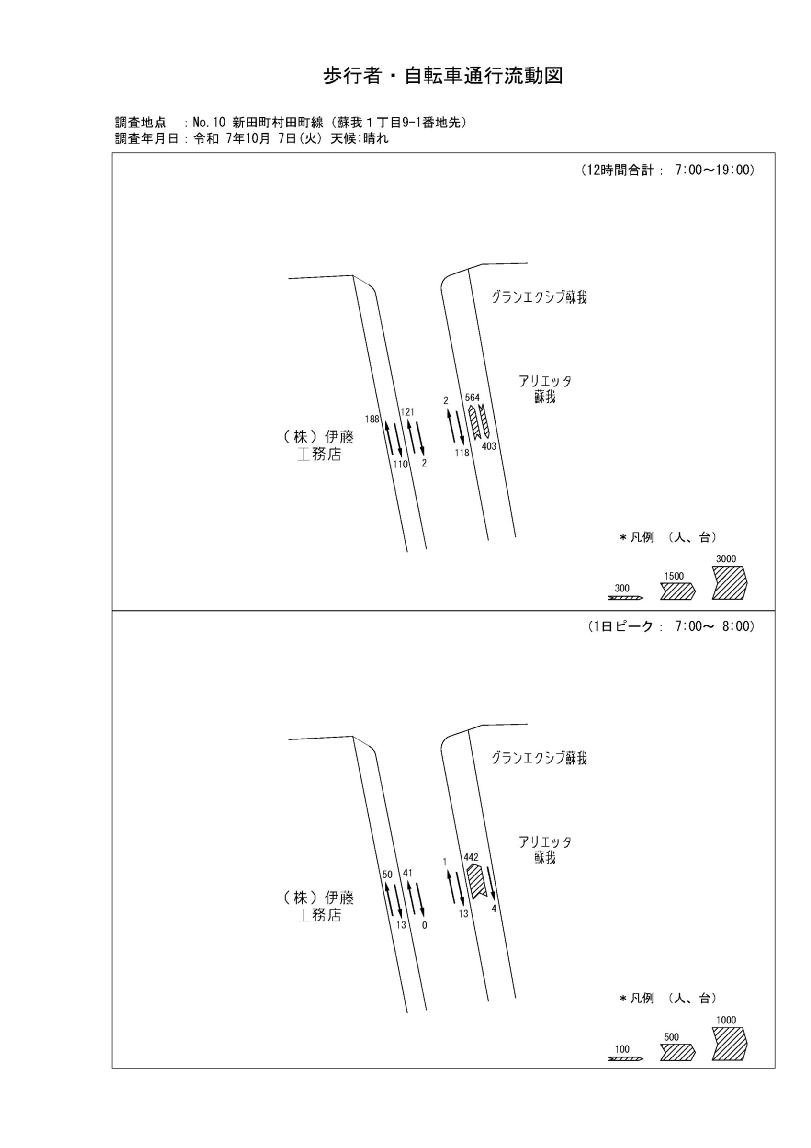

歩行者・自転車変動図(1)
歩 行 者 ･ 自 転 車 通 行 量 時 間 変 動 図 |  |  |  |  |  |  |  |  |  |  |  |  |  | 10 | 1007100
調査地点：№10 新田町村田町線（蘇我１丁目9-1番地先） |  |  |  |  |  |  |  |  |  |  |  |  |  |  | 方 向(ｱ) |  |  | 方 向(ｲ) |  |  | 合計 ( ｱ+ ｲ)
 |  |  |  |  |  |  |  |  |  |  |  |  |  | 7 | 50 | 9 | 41 | 13 | 2 | 11 | 63 | 11 | 52
調査年月日：令和 7年10月 7日(火) 天候:晴れ |  |  |  |  |  |  |  |  |  |  |  |  |  | 8 | 26 | 8 | 18 | 3 | 1 | 2 | 29 | 9 | 20
 |  |  |  |  |  |  |  |  |  |  |  |  |  | 9 | 15 | 4 | 11 | 5 | 1 | 4 | 20 | 5 | 15
 |  |  |  |  |  |  |  |  |  |  |  |  |  | 10 | 7 | 4 | 3 | 7 | 2 | 5 | 14 | 6 | 8
 |  |  |  |  |  |  |  |  |  |  |  |  |  | 11 | 13 | 7 | 6 | 2 | 0 | 2 | 15 | 7 | 8
 |  |  |  |  |  |  |  |  |  |  |  |  |  | 12 | 9 | 1 | 8 | 8 | 2 | 6 | 17 | 3 | 14
 |  |  |  |  |  |  |  |  |  |  |  |  |  | 13 | 8 | 5 | 3 | 5 | 2 | 3 | 13 | 7 | 6
 |  |  |  |  |  |  |  |  |  |  |  |  |  | 14 | 10 | 6 | 4 | 12 | 1 | 11 | 22 | 7 | 15
 |  |  |  |  |  |  |  |  |  |  |  |  |  | 15 | 11 | 1 | 10 | 3 | 1 | 2 | 14 | 2 | 12
 |  |  |  |  |  |  |  |  |  |  |  |  |  | 16 | 4 | 1 | 3 | 11 | 3 | 8 | 15 | 4 | 11
凡 例 |  |  |  |  |  |  |  |  |  |  |  |  |  | 17 | 17 | 7 | 10 | 15 | 3 | 12 | 32 | 10 | 22
 | 歩行者 |  |  |  |  |  |  |  |  |  |  |  |  | 18 | 18 | 9 | 9 | 26 | 3 | 23 | 44 | 12 | 32
 | 自転車

方 向(ｱ)

時間帯 | 7 | 8 | 9 | 10 | 11 | 12 | 13 | 14 | 15 | 16 | 17 | 18 | 計
合計人数 | 50 | 26 | 15 | 7 | 13 | 9 | 8 | 10 | 11 | 4 | 17 | 18 | 188
歩行者 | 41 | 18 | 11 | 3 | 6 | 8 | 3 | 4 | 10 | 3 | 10 | 9 | 126
自転車 | 9 | 8 | 4 | 4 | 7 | 1 | 5 | 6 | 1 | 1 | 7 | 9 | 62

方 向(ｲ)

時間帯 | 7 | 8 | 9 | 10 | 11 | 12 | 13 | 14 | 15 | 16 | 17 | 18 | 計
合計人数 | 13 | 3 | 5 | 7 | 2 | 8 | 5 | 12 | 3 | 11 | 15 | 26 | 110
歩行者 | 11 | 2 | 4 | 5 | 2 | 6 | 3 | 11 | 2 | 8 | 12 | 23 | 89
自転車 | 2 | 1 | 1 | 2 | 0 | 2 | 2 | 1 | 1 | 3 | 3 | 3 | 21

合計 ( ｱ+ ｲ)

時間帯 | 7 | 8 | 9 | 10 | 11 | 12 | 13 | 14 | 15 | 16 | 17 | 18 | 計
合計人数 | 63 | 29 | 20 | 14 | 15 | 17 | 13 | 22 | 14 | 15 | 32 | 44 | 298
歩行者 | 52 | 20 | 15 | 8 | 8 | 14 | 6 | 15 | 12 | 11 | 22 | 32 | 215
自転車 | 11 | 9 | 5 | 6 | 7 | 3 | 7 | 7 | 2 | 4 | 10 | 12 | 83

歩行者・自転車変動図(2)
歩 行 者 ･ 自 転 車 通 行 量 時 間 変 動 図 |  |  |  |  |  |  |  |  |  |  |  |  |  | 10 | 1007100
調査地点：№10 新田町村田町線（蘇我１丁目9-1番地先） |  |  |  |  |  |  |  |  |  |  |  |  |  |  | 方 向(ｳ) |  |  | 方 向(ｴ) |  |  | 合計 ( ｳ+ ｴ)
 |  |  |  |  |  |  |  |  |  |  |  |  |  | 7 | 41 | 41 | 0 | 0 | 0 | 0 | 41 | 41 | 0
調査年月日：令和 7年10月 7日(火) 天候:晴れ |  |  |  |  |  |  |  |  |  |  |  |  |  | 8 | 22 | 22 | 0 | 0 | 0 | 0 | 22 | 22 | 0
 |  |  |  |  |  |  |  |  |  |  |  |  |  | 9 | 9 | 9 | 0 | 0 | 0 | 0 | 9 | 9 | 0
 |  |  |  |  |  |  |  |  |  |  |  |  |  | 10 | 6 | 6 | 0 | 0 | 0 | 0 | 6 | 6 | 0
 |  |  |  |  |  |  |  |  |  |  |  |  |  | 11 | 4 | 4 | 0 | 1 | 0 | 1 | 5 | 4 | 1
 |  |  |  |  |  |  |  |  |  |  |  |  |  | 12 | 7 | 7 | 0 | 1 | 0 | 1 | 8 | 7 | 1
 |  |  |  |  |  |  |  |  |  |  |  |  |  | 13 | 4 | 4 | 0 | 0 | 0 | 0 | 4 | 4 | 0
 |  |  |  |  |  |  |  |  |  |  |  |  |  | 14 | 7 | 7 | 0 | 0 | 0 | 0 | 7 | 7 | 0
 |  |  |  |  |  |  |  |  |  |  |  |  |  | 15 | 3 | 3 | 0 | 0 | 0 | 0 | 3 | 3 | 0
 |  |  |  |  |  |  |  |  |  |  |  |  |  | 16 | 4 | 4 | 0 | 0 | 0 | 0 | 4 | 4 | 0
凡 例 |  |  |  |  |  |  |  |  |  |  |  |  |  | 17 | 5 | 5 | 0 | 0 | 0 | 0 | 5 | 5 | 0
 | 歩行者 |  |  |  |  |  |  |  |  |  |  |  |  | 18 | 9 | 9 | 0 | 0 | 0 | 0 | 9 | 9 | 0
 | 自転車

方 向(ｳ)

時間帯 | 7 | 8 | 9 | 10 | 11 | 12 | 13 | 14 | 15 | 16 | 17 | 18 | 計
合計人数 | 41 | 22 | 9 | 6 | 4 | 7 | 4 | 7 | 3 | 4 | 5 | 9 | 121
歩行者 | 0 | 0 | 0 | 0 | 0 | 0 | 0 | 0 | 0 | 0 | 0 | 0 | 0
自転車 | 41 | 22 | 9 | 6 | 4 | 7 | 4 | 7 | 3 | 4 | 5 | 9 | 121

方 向(ｴ)

時間帯 | 7 | 8 | 9 | 10 | 11 | 12 | 13 | 14 | 15 | 16 | 17 | 18 | 計
合計人数 | 0 | 0 | 0 | 0 | 1 | 1 | 0 | 0 | 0 | 0 | 0 | 0 | 2
歩行者 | 0 | 0 | 0 | 0 | 1 | 1 | 0 | 0 | 0 | 0 | 0 | 0 | 2
自転車 | 0 | 0 | 0 | 0 | 0 | 0 | 0 | 0 | 0 | 0 | 0 | 0 | 0

合計 ( ｳ+ ｴ)

時間帯 | 7 | 8 | 9 | 10 | 11 | 12 | 13 | 14 | 15 | 16 | 17 | 18 | 計
合計人数 | 41 | 22 | 9 | 6 | 5 | 8 | 4 | 7 | 3 | 4 | 5 | 9 | 123
歩行者 | 0 | 0 | 0 | 0 | 1 | 1 | 0 | 0 | 0 | 0 | 0 | 0 | 2
自転車 | 41 | 22 | 9 | 6 | 4 | 7 | 4 | 7 | 3 | 4 | 5 | 9 | 121

歩行者・自転車変動図(3)
歩 行 者 ･ 自 転 車 通 行 量 時 間 変 動 図 |  |  |  |  |  |  |  |  |  |  |  |  |  | 10 | 1007100
調査地点：№10 新田町村田町線（蘇我１丁目9-1番地先） |  |  |  |  |  |  |  |  |  |  |  |  |  |  | 方 向(ｵ) |  |  | 方 向(ｶ) |  |  | 合計 ( ｵ+ ｶ)
 |  |  |  |  |  |  |  |  |  |  |  |  |  | 7 | 1 | 1 | 0 | 13 | 11 | 2 | 14 | 12 | 2
調査年月日：令和 7年10月 7日(火) 天候:晴れ |  |  |  |  |  |  |  |  |  |  |  |  |  | 8 | 1 | 1 | 0 | 13 | 13 | 0 | 14 | 14 | 0
 |  |  |  |  |  |  |  |  |  |  |  |  |  | 9 | 0 | 0 | 0 | 5 | 5 | 0 | 5 | 5 | 0
 |  |  |  |  |  |  |  |  |  |  |  |  |  | 10 | 0 | 0 | 0 | 3 | 3 | 0 | 3 | 3 | 0
 |  |  |  |  |  |  |  |  |  |  |  |  |  | 11 | 0 | 0 | 0 | 12 | 12 | 0 | 12 | 12 | 0
 |  |  |  |  |  |  |  |  |  |  |  |  |  | 12 | 0 | 0 | 0 | 3 | 3 | 0 | 3 | 3 | 0
 |  |  |  |  |  |  |  |  |  |  |  |  |  | 13 | 0 | 0 | 0 | 6 | 6 | 0 | 6 | 6 | 0
 |  |  |  |  |  |  |  |  |  |  |  |  |  | 14 | 0 | 0 | 0 | 9 | 9 | 0 | 9 | 9 | 0
 |  |  |  |  |  |  |  |  |  |  |  |  |  | 15 | 0 | 0 | 0 | 10 | 10 | 0 | 10 | 10 | 0
 |  |  |  |  |  |  |  |  |  |  |  |  |  | 16 | 0 | 0 | 0 | 7 | 7 | 0 | 7 | 7 | 0
凡 例 |  |  |  |  |  |  |  |  |  |  |  |  |  | 17 | 0 | 0 | 0 | 23 | 23 | 0 | 23 | 23 | 0
 | 歩行者 |  |  |  |  |  |  |  |  |  |  |  |  | 18 | 0 | 0 | 0 | 14 | 14 | 0 | 14 | 14 | 0
 | 自転車

方 向(ｵ)

時間帯 | 7 | 8 | 9 | 10 | 11 | 12 | 13 | 14 | 15 | 16 | 17 | 18 | 計
合計人数 | 1 | 1 | 0 | 0 | 0 | 0 | 0 | 0 | 0 | 0 | 0 | 0 | 2
歩行者 | 0 | 0 | 0 | 0 | 0 | 0 | 0 | 0 | 0 | 0 | 0 | 0 | 0
自転車 | 1 | 1 | 0 | 0 | 0 | 0 | 0 | 0 | 0 | 0 | 0 | 0 | 2

方 向(ｶ)

時間帯 | 7 | 8 | 9 | 10 | 11 | 12 | 13 | 14 | 15 | 16 | 17 | 18 | 計
合計人数 | 13 | 13 | 5 | 3 | 12 | 3 | 6 | 9 | 10 | 7 | 23 | 14 | 118
歩行者 | 2 | 0 | 0 | 0 | 0 | 0 | 0 | 0 | 0 | 0 | 0 | 0 | 2
自転車 | 11 | 13 | 5 | 3 | 12 | 3 | 6 | 9 | 10 | 7 | 23 | 14 | 116

合計 ( ｵ+ ｶ)

時間帯 | 7 | 8 | 9 | 10 | 11 | 12 | 13 | 14 | 15 | 16 | 17 | 18 | 計
合計人数 | 14 | 14 | 5 | 3 | 12 | 3 | 6 | 9 | 10 | 7 | 23 | 14 | 120
歩行者 | 2 | 0 | 0 | 0 | 0 | 0 | 0 | 0 | 0 | 0 | 0 | 0 | 2
自転車 | 12 | 14 | 5 | 3 | 12 | 3 | 6 | 9 | 10 | 7 | 23 | 14 | 118

歩行者・自転車変動図(4)
歩 行 者 ･ 自 転 車 通 行 量 時 間 変 動 図 |  |  |  |  |  |  |  |  |  |  |  |  |  | 10 | 1007100
調査地点：№10 新田町村田町線（蘇我１丁目9-1番地先） |  |  |  |  |  |  |  |  |  |  |  |  |  |  | 方 向(ｷ) |  |  | 方 向(ｸ) |  |  | 合計 ( ｷ+ ｸ)
 |  |  |  |  |  |  |  |  |  |  |  |  |  | 7 | 442 | 4 | 438 | 4 | 0 | 4 | 446 | 4 | 442
調査年月日：令和 7年10月 7日(火) 天候:晴れ |  |  |  |  |  |  |  |  |  |  |  |  |  | 8 | 23 | 4 | 19 | 11 | 4 | 7 | 34 | 8 | 26
 |  |  |  |  |  |  |  |  |  |  |  |  |  | 9 | 16 | 7 | 9 | 8 | 2 | 6 | 24 | 9 | 15
 |  |  |  |  |  |  |  |  |  |  |  |  |  | 10 | 9 | 5 | 4 | 12 | 5 | 7 | 21 | 10 | 11
 |  |  |  |  |  |  |  |  |  |  |  |  |  | 11 | 2 | 2 | 0 | 9 | 3 | 6 | 11 | 5 | 6
 |  |  |  |  |  |  |  |  |  |  |  |  |  | 12 | 13 | 7 | 6 | 17 | 6 | 11 | 30 | 13 | 17
 |  |  |  |  |  |  |  |  |  |  |  |  |  | 13 | 5 | 2 | 3 | 7 | 2 | 5 | 12 | 4 | 8
 |  |  |  |  |  |  |  |  |  |  |  |  |  | 14 | 7 | 0 | 7 | 48 | 9 | 39 | 55 | 9 | 46
 |  |  |  |  |  |  |  |  |  |  |  |  |  | 15 | 3 | 0 | 3 | 153 | 4 | 149 | 156 | 4 | 152
 |  |  |  |  |  |  |  |  |  |  |  |  |  | 16 | 10 | 5 | 5 | 51 | 5 | 46 | 61 | 10 | 51
凡 例 |  |  |  |  |  |  |  |  |  |  |  |  |  | 17 | 15 | 4 | 11 | 33 | 8 | 25 | 48 | 12 | 36
 | 歩行者 |  |  |  |  |  |  |  |  |  |  |  |  | 18 | 19 | 5 | 14 | 50 | 20 | 30 | 69 | 25 | 44
 | 自転車

方 向(ｷ)

時間帯 | 7 | 8 | 9 | 10 | 11 | 12 | 13 | 14 | 15 | 16 | 17 | 18 | 計
合計人数 | 442 | 23 | 16 | 9 | 2 | 13 | 5 | 7 | 3 | 10 | 15 | 19 | 564
歩行者 | 438 | 19 | 9 | 4 | 0 | 6 | 3 | 7 | 3 | 5 | 11 | 14 | 519
自転車 | 4 | 4 | 7 | 5 | 2 | 7 | 2 | 0 | 0 | 5 | 4 | 5 | 45

方 向(ｸ)

時間帯 | 7 | 8 | 9 | 10 | 11 | 12 | 13 | 14 | 15 | 16 | 17 | 18 | 計
合計人数 | 4 | 11 | 8 | 12 | 9 | 17 | 7 | 48 | 153 | 51 | 33 | 50 | 403
歩行者 | 4 | 7 | 6 | 7 | 6 | 11 | 5 | 39 | 149 | 46 | 25 | 30 | 335
自転車 | 0 | 4 | 2 | 5 | 3 | 6 | 2 | 9 | 4 | 5 | 8 | 20 | 68

合計 ( ｷ+ ｸ)

時間帯 | 7 | 8 | 9 | 10 | 11 | 12 | 13 | 14 | 15 | 16 | 17 | 18 | 計
合計人数 | 446 | 34 | 24 | 21 | 11 | 30 | 12 | 55 | 156 | 61 | 48 | 69 | 967
歩行者 | 442 | 26 | 15 | 11 | 6 | 17 | 8 | 46 | 152 | 51 | 36 | 44 | 854
自転車 | 4 | 8 | 9 | 10 | 5 | 13 | 4 | 9 | 4 | 10 | 12 | 25 | 113

